关系图
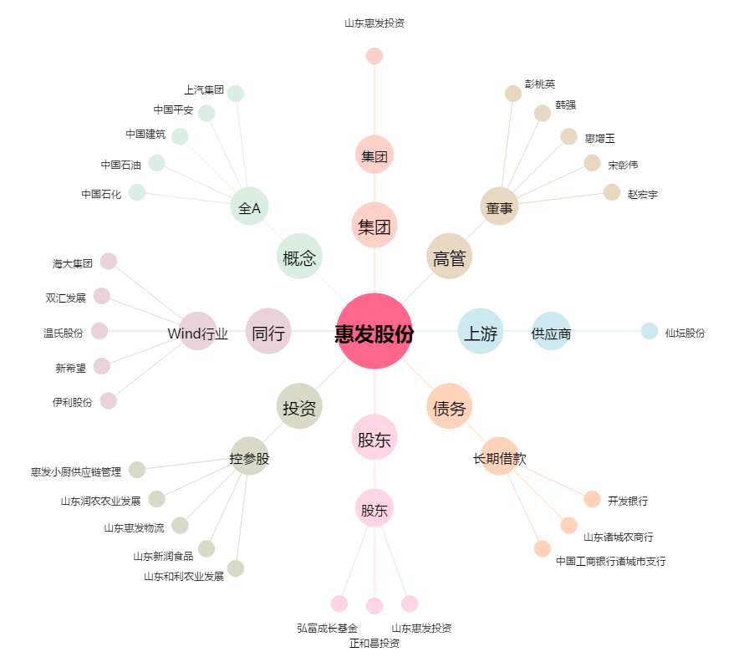
惠发股份[603536.SH] - 关系概览图

